信用交易
融资融券市场交易数据统计（20220707）

标的证券 | 融资融券余额（亿元） | 融资余额（亿元） | 融券余额（亿元） | 融资买入额（亿元） | 融资融券规模变化（亿元） | 融资余额增幅(‰) | 融券余额增幅(%)
统计数据 | 16,249.57 | 15,276.90 | 972.66 | 809.85 | 65.17 | 2.96 | 2.10
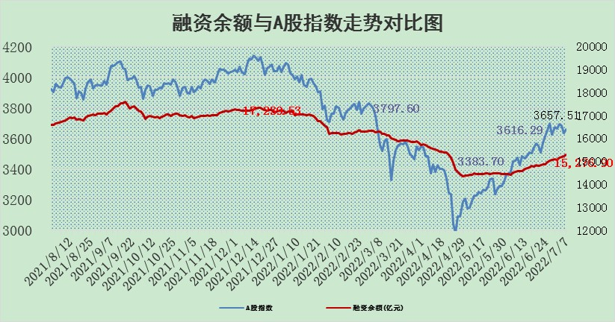

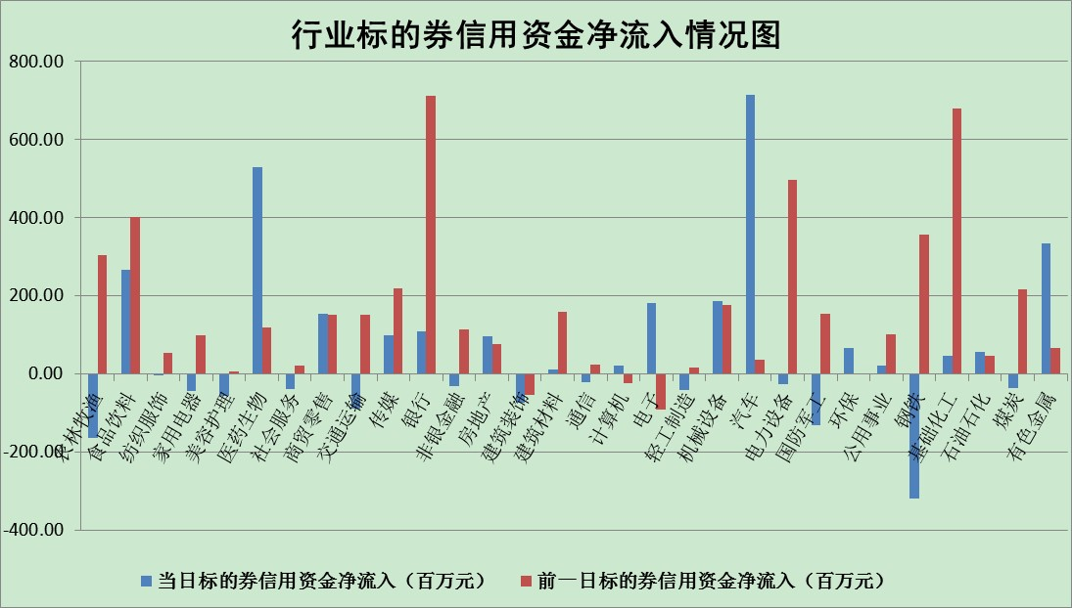

标的基金代码 | 标的基金简称 | 融资余额/市值(%) | 融资余额增幅(%) | 融资买入额/成交金额(%) | （融资余额净增额-融券余额净增额）/市值(‱) | 融券余额降幅(%) | ABS[（融资余额净增额-融券余额净增额）/市值净增额-1](%)
159902 | 华夏中小板ETF | 0.00 | 0.00 | 0.00 | 0.00 | 0.00 | 100.00
159915 | 易方达创业板ETF | 1.23 | 5.31 | 387810.88 | 5.53 | -1.22 | 96.52
159919 | 嘉实沪深300ETF | 4.97 | -0.05 | 0.89 | -0.57 | -1.84 | 101.82
159920 | 华夏恒生ETF | 104.08 | -0.10 | 30.96 | -10.15 | -6.08 | 109.95
159922 | 嘉实中证500ETF | 1.01 | -0.16 | 24.84 | -7.70 | -0.66 | 117.97
159925 | 南方沪深300ETF | 0.04 | 4.95 | 0.07 | 0.20 | 0.00 | 99.65
159928 | 消费ETF | 0.81 | 0.76 | 2.30 | 0.61 | 0.00 | 100.00
159934 | 易方达黄金ETF | 514.24 | -0.13 | 33.53 | -65.61 | 0.00 | 50.23
159939 | 全指信息技术ETF | 0.68 | 0.89 | 14.37 | 0.60 | 0.00 | 96.62
159940 | 全指金融地产ETF | 0.30 | 0.22 | 0.01 | 0.07 | 0.00 | 100.16
159995 | 半导体芯片ETF | 2.12 | -2.10 | 164.70 | -4.39 | 0.42 | 90.75
159997 | 天弘中证电子ETF | 2.34 | 0.51 | 34.06 | 4.27 | 72.39 | 78.50
159998 | 天弘中证计算机主题ETF | 0.19 | 11.31 | 0.07 | 1.90 | 0.00 | 107.68
510050 | 华夏上证50ETF | 11.06 | -0.26 | 128.60 | -4.52 | -5.27 | 87.75
510180 | 华安上证180ETF | 0.44 | -0.23 | 0.44 | 0.09 | 14.32 | 100.79
510880 | 华泰柏瑞红利ETF | 0.20 | -0.77 | 0.54 | 0.69 | 38.07 | 96.78
510900 | 易方达恒生H股ETF | 135.26 | -0.14 | 13.08 | -18.75 | 0.00 | 134.25
511010 | 5年期国债ETF | 0.00 | 0.00 | 0.00 | 0.00 | 0.00 | 100.00
511380 | 可转债及可交换债券ETF | 48.49 | -0.71 | 1.43 | -34.60 | 0.00 | 420.34
512000 | 全指证券ETF | 7.40 | 1.56 | 21.47 | 7.20 | -7.64 | 72.92
512010 | 沪深300医药卫生ETF | 3.92 | 1.56 | 37.45 | 5.34 | -4.37 | 92.67
512070 | 沪深300非银ETF | 2.80 | 0.23 | 28.40 | 0.29 | -5.12 | 100.30
512400 | 南方中证申万有色金属ETF | 0.90 | 1.18 | 1.34 | -2.90 | -7.47 | 105.99
512580 | 广发中证环保产业ETF | 0.40 | -1.68 | 0.41 | -1.94 | -3.44 | 100.66
512660 | 国泰中证军工ETF | 2.80 | -4.79 | 19.15 | -15.82 | -3.24 | 64.47
512800 | 华宝中证银行ETF | 11.10 | 0.13 | 3.24 | -9.03 | -63.63 | 72.30
512980 | 广发中证传媒ETF | 1.74 | 2.84 | 53.31 | 4.75 | -2.12 | 88.32
515030 | 华夏中证新能源汽车ETF | 1.58 | -7.69 | 42.38 | -13.90 | -1.96 | 106.08
515050 | 华夏中证5G通信主题ETF | 1.73 | -0.71 | 105.30 | -1.43 | -3.87 | 104.52
515070 | 华夏中证人工智能ETF | 1.19 | -2.18 | 0.37 | -2.65 | 0.00 | 74.40
标的股票比较指标 |  | 融资余额/流通A股市值(%) | 融资余额增幅(%) | 融资买入额/成交金额(%) | （融资余额净增额-融券余额净增额）/流通A股市值(‱) | 融券余额降幅(%) | ABS[（融资余额净增额-融券余额净增额）/流通A股市值净增额-1](%)
前十名标的个股 |  | 仁东控股 | 中通客车 | 民生银行 | 金龙汽车 | 时代出版 | 绿的谐波
 |  | 数码科技 | 金龙汽车 | 深高速 | 云海金属 | 东港股份 | 联创股份
 |  | 中体产业 | 桂冠电力 | 欧普照明 | 华纺股份 | 新天然气 | 北方稀土
 |  | 尖峰集团 | 瑞丰新材 | 司尔特 | 翔丰华 | 粤传媒 | 兰花科创
 |  | 全柴动力 | 安克创新 | 光大银行 | 中通客车 | 埃夫特-U | 惠云钛业
 |  | 景兴纸业 | 心脉医疗 | 王府井 | 三川智慧 | 聚辰股份 | 神马股份
 |  | 神州泰岳 | 兖州煤业 | 联化科技 | 松井股份 | 亚泰集团 | 火炬电子
 |  | 海兰信 | 大同煤业 | 云海金属 | 皖能电力 | 西部黄金 | 东信和平
 |  | 东方国信 | 飞科电器 | 中原传媒 | 联创股份 | 天玑科技 | 华脉科技
 |  | 蒙草生态 | 德赛电池 | 创力集团 | 中科三环 | 航发科技 | 华友钴业
后十名标的个股 |  | 延安必康 | 招商南油 | 华业香料 | 华脉科技 | 安妮股份 | 史丹利
 |  | 曙光股份 | 朗特智能 | 国盛金控 | 招商南油 | 江苏舜天 | 海联金汇
 |  | 龙净环保 | 世华科技 | 延安必康 | 世华科技 | 太原重工 | 中成股份
 |  | 中嘉博创 | 凌钢股份 | 曙光股份 | 奥特佳 | 科达股份 | 司尔特
 |  | 泰禾集团 | 奥特佳 | 龙净环保 | 朗特智能 | 恒宝股份 | 靖远煤电
 |  | 苏宁易购 | 赣能股份 | 中嘉博创 | 沃尔德 | 风范股份 | 顺网科技
 |  | 中信国安 | 沃尔德 | 泰禾集团 | 金牛化工 | 楚江新材 | 世华科技
 |  | 台海核电 | 恒立液压 | 苏宁易购 | 怡亚通 | 嘉必优 | 苏盐井神
 |  | 当代文体 | 华脉科技 | 中信国安 | 大叶股份 | 中原传媒 | 国际实业
 |  | 紫晶存储 | 金牛化工 | 台海核电 | 威创股份 | 东风科技 | 特变电工
说明：1.以上普通交易数据和信用交易数据皆以交易日收盘后数据为基准；2.上述标的证券总数据只计算标的证券市场总数据，不包括从标的证券中调出去标的证券数据，所以与交易所公布的总值略有不同； 3.上述行业采用申万一级行业分类；4.以上标的基金和标的个股中比较的6个指标值中：前5个（从左至右）为正向指标，值越大排名越靠前；第6个为逆向指标，值越小，排名越靠前；5.第6个指标中ABS[]表示求绝对值，其主要用于考量信用资金相对净流入对股价相对净变化的贡献程度；6.数据来源：wind，交易所。

